Choixcommune
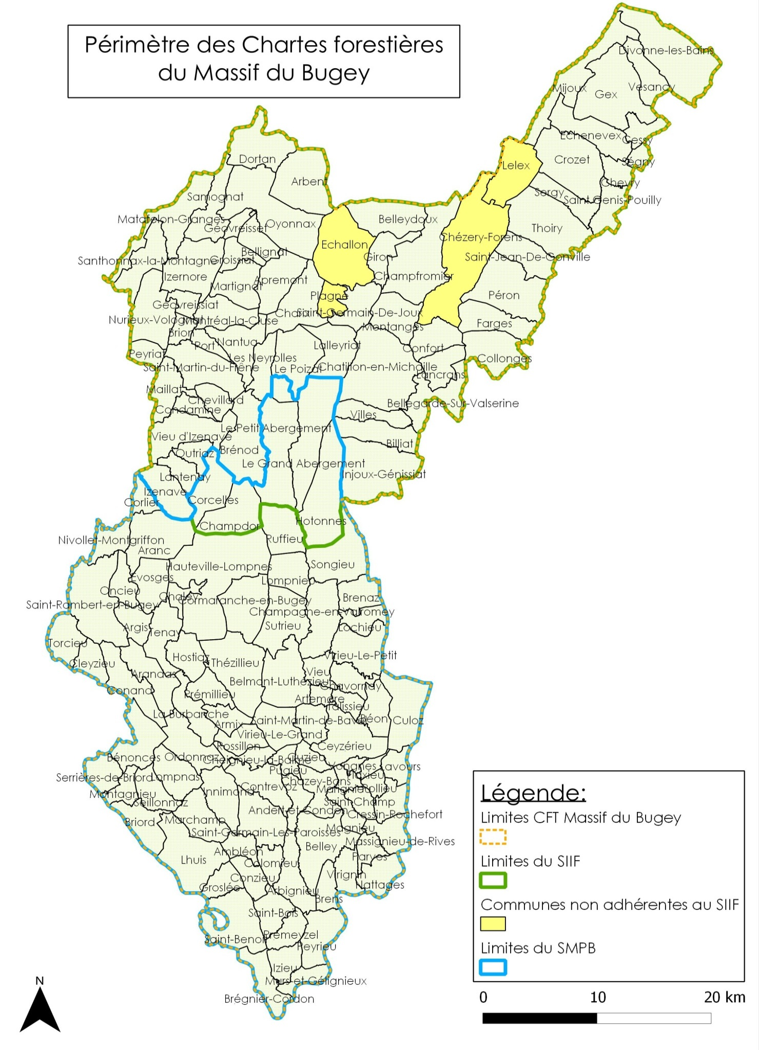
Déclaration de chantier forestier - CFT Massif du Bugey - Contact des communes

Choisissez le nom de la commune où se déroule l'exploitation : | BRENAZ

Adresse mail | mairie.brenaz@orange.fr
Adresse courrier | Mairie
 | Route de Lochieu
 | 01260
Téléphone | 479876201
Fax | 479875462

Référent forêt 1 | VIGNAND
 | Sébastien
 | 07 87 00 34 09
 | sebastien.vignand@orange .fr
Référent forêt 2

